Расходы
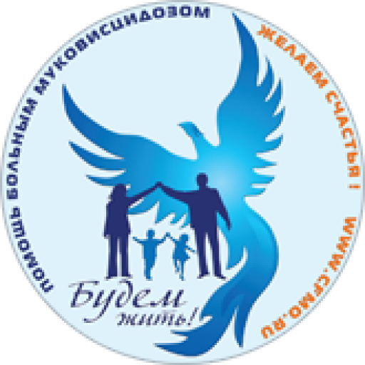 | Отчет о полученных пожертвованиях и произведенных раcходах за 4-й квартал 2022 г.
Поступления за 4-й квартал 2022 г. |  | 1095214₽

Расходы по расчётному счёту за 4-й квартал 2022 г. |  | 1765557₽

Расходы на уставную деятельность

Дата платежа | Cумма, руб | Назначение платежа
Энтеральное питание
окт-дек | 222015₽ | оплата по сч. 360584927 от 06.10.2022 за питание Нутрикомп Плюс 1272 шт., В том числе НДС 20 % - 44402,98 рублей.
окт-дек | 44403₽ | оплата по сч. 360584927 от 06.10.2022 за питание Нутрикомп Плюс 1272 шт., В том числе НДС 20 % - 7400.50 рублей.
окт-дек | 100535₽ | оплата по сч. 360585001 от 07.10.2022 за питание Нутрикомп Плюс 480 шт., В том числе НДС 20 % - 16755.84 рублей.
Средства реабилитации
окт-дек | 126000₽ | оплата по счет-договору №СТ08342589 от 05.12.22 за детские товары, В том числе НДС 20 % - 21000.00 рублей.
окт-дек | 203830₽ | оплата по сч. 1059 от 06.12.22 за ингалятор компрессорный порт. Wi.Neb GO 17 шт., НДС не облагается.
окт-дек | 206820₽ | оплата по сч. у № 848 от 13 октября 2022 г за Ингалятор компрессорный порт. "Wi.Neb" GO 18 шт. , НДС не облагается.
окт-дек | 348750₽ | оплата по сч. 77 от 05.12.2022 за установку для обеззараживания и очистки воздуха, НДС не облагается.
окт-дек | 149000₽ | оплата по сч. 16342 от 05.12.22 за пульсоксиметр ri-fox N 30 шт., НДС не облагается.
Административно-хозяйственные расходы

окт-дек | 63729₽ | Оплата труда на управление и развитие
окт-дек | 24742₽ | Налоги с оплаты труда на управление и развитие
окт-дек | 12741₽ | Общехозяйственные расходы (комиссия банка, програмное обеспечение)
окт-дек | 262992₽ | Расходы на реализацию проектов
Прочие расходы
окт-дек | 0₽ | Налог на прибыль по деятельности, приносящей доход

